상품제안서
캔버스 지퍼 에코백 | 상품코드: S42520

 |  |  |  |  |  |  | 02-713-8555 | www.synergygift.co.kr
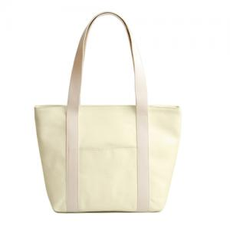

【상세/제작정보】

【인쇄/포장옵션】 | 실크, 풀칼라 / OPP(비닐)

【공급단가】 | 수량 | 60~ | 100~ | 300~ | 1,000~ | 3,000~
*VAT별도 | 단가 | 4,790원 | 4,650원 | 4,500원 | 4,240원 | 4,170원

【상품 URL】 | https://www.synergygift.co.kr:443/src/goods_detail.php?gdno=42520

